상품제안서
오아 클린이퓨어 Pro 칫솔살균기 [인쇄무료] | 상품코드: F20499

 |  |  |  |  |  |  | 02-412-0044 | www.easy1.co.kr
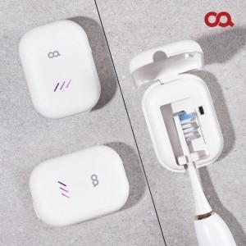 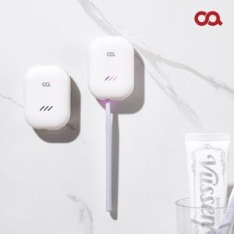 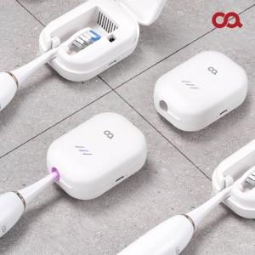

【상세/제작정보】 | 친환경 UV-C LED로 스마트한 칫솔 관리!

【인쇄/포장옵션】 | 레이저, 풀칼라 / 포장지포장

【공급단가】 | 수량 | 100~ | 300~ | 500~ | 1,000~ | 3,000~
*VAT별도 | 단가 | 20,280원 | 19,810원 | 19,500원 | 19,040원 | 18,270원

【상품 URL】 | https://dev.easy1.co.kr:443/src/goods_detail.php?gdno=20499

